DN200100
Ermittlung von Zetawerten an Rohrverzweigungen gemäß
FDBR-Handbuch Wärme- und Strömungstechnik, 11/1996
bzw. F. Brandt, Dampferzeuger (1999)
(Implementiert in SINETZ)

Die errechneten Zetawerte ζVdT und ζVaT (bzw. ζVdV und ζVaV) beziehen sich immer auf die
Strömungsverhältnisse im Hauptrohrabschnitt, in dem der gesamten Massenstrom fließt.
SINETZ rechnet diese Zetawerte folgendermaßen um:
- der Abzweig-Zetawert wird auf die Strömungsverhältnisse im Abzweigabschnitt umgerechnet
- der Hauptrohr-Zetawert wird auf die Strömungsverhältnisse im Hauptrohrabschnitt nach der
Trennung bzw. vor der Vereinigung umgerechnet
Dies geschieht, indem zuerst der Druckverlust gemäß der Gleichungen 9.1.2-17/3 - 9.1.2-17/6
ermittelt wird.
Dieser Druckverlust wird dann in einen Zetawert für den entsprechenden Abschnitt umgerechnet.

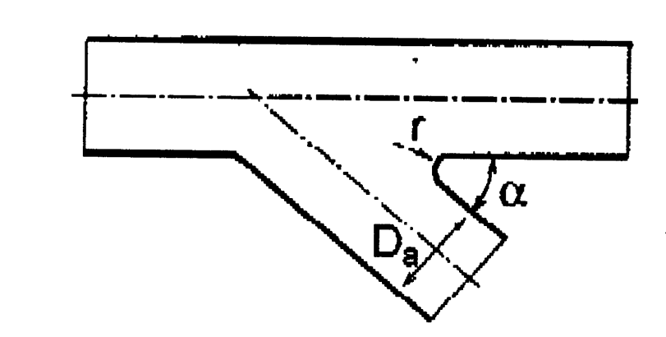

Inputs: | Bemerkung:
(Eingabeparameter in rot!)

DaA | diameter branch | 114.3 | mm
SA | wallthickness branch | 4.5 | mm
AA | area branch (calculated value) | 0.00871 | m²

DaH | diameter header | 219.1 | mm
SH | wall thickness header | 6.3 | mm
AH | area header (calculated value) | 0.03349 | m²

α | angle | 90
r | radius branch | 0

Rho | medium density | 1000 | kg/m³

M1 | mass flow section 1-0 | 100 | kg/s
M2 | mass flow section 0-2 | 80 | kg/s
M3 | mass flow section 0-3 bzw 0-4 | 20 | kg/s

w1 | velocity section 1-0 | 2.9859 | m/s
w2 | velocity section 0-2 | 2.3887 | m/s
w3 | velocity section 0-3 / 0-4 | 2.2966 | m/s

Results:

Stromtrennung

Hauptrohr
x | Hilfswert, x=M3/M1 | 0.200000
a | Hilfswert, a=AH/AA | 3.845771
C | Hilfswert, C=0,04*(1-1,25e(-0.68*a)) | -0.007074

ζVdT | (bezogen auf Gesamtmassenstrom im Hauptrohr) | -0.014275

dP, Verwirbelung | Druckverlust (ohne Reibung) | -63.64 | N/m²
dP, Beschleunigungsverlust | Druckverlust Beschleunigungsverlust | -1604.77 | N/m²
P1 - P4 |  | -1668.40 | N/m²

ζVH (Verwirbelung) | (umgerechnet auf Abschnitt nach Trennung) | -0.02231
ζVH (Beschleunigungsverlust) | (umgerechnet auf Abschnitt nach Trennung) | -0.56250
ζT_Hauptrohr | (umgerechnet auf Abschnitt nach Trennung) | -0.58481

Abzweig
x | Hilfswert, x=M3/M1 | 0.200000
a | Hilfswert, a=AH/AA | 3.845771
y | Hilfswert., y=r/DaA | 0.000000
C | Hilfswert, C=0,87*(a-0,82) | 2.632420
D | Hilfswert, D=0.0685*(1,36 + a) | 0.356595
E | Hilfswert, E=0,1+1,32e(-0,4*(a-1)) | 0.522876

ζVaT | (bezogen auf Gesamtmassenstrom im Hauptrohr) | 1.386752

dP, Verwirbelung | Druckverlust Abzweig (ohne Reibung) | 6181.71 | N/m²
dP, Beschleunigungsverlust | Druckverlust Beschleunigungsverlust | -1820.53 | N/m²
P1 - P4 |  | 4361.18 | N/m²

ζVA (Verwirbelung) | (umgerechet auf den Abzweig) | 2.34408
ζVA (Beschleunigungsverlust) | (umgerechet auf den Abzweig) | -0.69034
ζT_Abzw | (umgerechet auf den Abzweig) | 1.65374

